امتیاز کل
رتبه از سازمان برنامه و بودجه (نیرو یا تجدیدپذیر) |  |  |  | تاریخ:
رتبه اخذ شده

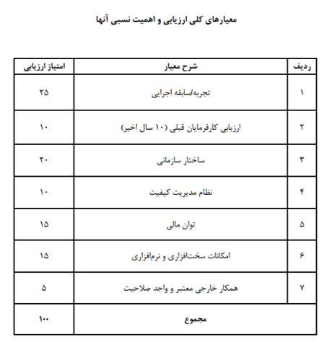
امتیاز کل ارزیابی صلاحیت مشاوران نیروگاه‌های فتوولتائیک

ردیف | معیار ارزیابی مشاور | امتیاز | ملاحظات
1 | تجربه / سابقه اجرایی | -
2 | ارزیابی کارفرمایان قبلی (10 سال اخیر) | -
3 | ساختار سازمانی | -
4 | نظام مدیریت کیفیت | -
5 | توان مالی | #REF!
6 | امکانات سخت افزاری و نرم افزاری | -
7 | همکار خارجی معتبر و واجد صلاحیت | -
امتیاز کل |  | #REF!

 | حداقل امتیاز قابل کسب 50 امتیاز می باشد.

